様式第９_本紙入力シート
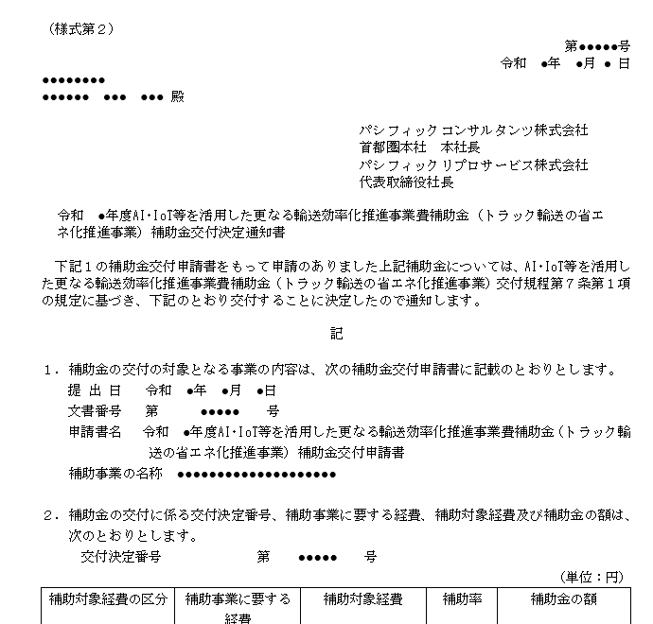
様式第２
 | （様式第９） |  |  |  |  |  |  |  |  |  |  |  |  |  |  | ●文書番号を入力してください（空欄可）
 |  |  |  |  |  |  |  |  |  |  |  | 第 | - |  | 号 |  |  |  |  |  | ※入力有無は自由。文書番号は補助事業者が必要に応じて使用すること。
 |  |  |  |  |  |  |  |  |  |  | 令和 | 年 |  | 月 | 日 | ●文書作成日を入力してください
パシフィックコンサルタンツ株式会社 首都圏本社 本社長 殿 パシフィックリプロサービス株式会社 代表取締役社長 殿 |  |  |  |  |  |  |  |  |  |  |  |  |  |  |  |  |  |  | 例）令和5年1月20日の場合、【2023/1/20】と入力
 |  |  |  |  |  |  |  |  |  |  |  |  |  |  |  |  | ※交付決定日後から実績報告期限（１～３次公募：令和５年１月２０日、４次公募：令和５年２月３日）までの日付のみ有効とする
 |  |  |  |  |  |  |  |  |  |  |  |  |  |  |  | ●代表補助事業者の情報（様式第２に基く事業者情報）を入力してください
 |  |  |  |  |  |  |  |  |  |  |  |  |  |  |  |  | ※計画変更によって代表補助事業者の変更等が発生した場合は変更後の情報を入力
 |  |  |  |  |  | 補助事業者 |  | 住所 |  |  |  |  |  |  |  | 住所 |  | 郵便番号 | -
 |  |  |  |  |  |  |  | 法人名 |  |  |  |  |  |  |  |  |  | 都道府県 |  | プルダウンで選択 |  |  | 例)東京都、埼玉県、等
 |  |  |  |  |  |  |  | 代表者名 |  |  |  |  |  |  |  |  |  | 市区町村 |  |  |  |  | 例)●●市、●●郡▲▲町、●●区、等
 |  |  |  |  |  |  |  |  |  |  |  |  |  |  |  |  |  | 町名地番 |  |  |  |  | 例)■■1-2-3 地番は略式表記
 |  |  |  |  |  |  |  |  |  |  |  |  |  |  |  |  |  | 建物名称 |  |  |  |  | 例)★★ビル6F 階数はF表記
 |  | 令和 |  | 年度AI･IoT等を活用した更なる輸送効率化推進事業費補助金（トラック輸送の省エ
 |  | ネ化推進事業）補助事業実績報告書 |  |  |  |  |  |  |  |  |  |  |  |  |  | 法人名

 |  | 下記２をもって交付決定のあった上記補助金に係る補助事業が完了しましたので、AI･IoT等を活 |  |  |  |  |  |  |  |  |  |  |  |  |  | 代表者名 |  | 役職名 |  |  |  |  | ※役職名は、申請者情報と同じ表記で入力してください
 | 用した更なる輸送効率化推進事業費補助金（トラック輸送の省エネ化推進事業）交付規程第１５条 |  |  |  |  |  |  |  |  |  |  |  |  |  |  | 姓 |  |  |  | 名
 | 第１項の規定に基づき、下記のとおり報告します。

 | 記
 |  |  |  |  |  |  |  |  |  |  |  |  |  |  |  | ●補助金交付決定通知書（様式第２）に記載されている補助事業の名称を入力してください
 | １．実施した補助事業 |  |  |  |  |  |  |  |  |  |  |  |  |  |  |  |  |  |  |  |  |  |  | 例）●●運輸株式会社 トラック輸送の省エネ化推進事業
 |  | （１）補助事業の名称 |  |  |  |  |  |  |  |  |  |  |  |  |  |  | ※共同申請者の場合は、取組を実施したトラック事業者または荷主名を入力
 |  | （２）補助事業の報告 実施状況報告（総括表）による |  |  |  |  |  |  |  |  |  |  |  |  |  |  | ※計画変更によって補助事業者の変更等が発生した場合は変更後の名称を入力
 |  | （注）実施状況報告（総括表）は、ＰＣＫＫがＨＰにて別途指示するもの。

 | ２．補助金の交付決定番号、交付決定年月日及び交付決定額 |  |  |  |  |  |  |  |  |  |  |  |  |  |  | ●補助金交付決定通知書（様式第２もしくは様式第４）に記載されている交付決定情報を入力してください
 |  | （１） | 交付決定番号 |  |  |  | 第 |  |  |  |  | 号 |  |  |  |  |  |  | 交付決定番号 |  |  | ※4からはじまる5桁の番号
 |  | （２） | 交付決定年月日 |  |  |  | 令和 |  | 年 | 月 |  | 日 |  |  |  |  |  |  | 交付決定日 |  |  | 例）令和4年9月30日の場合、【2022/9/30】と入力
 |  | （３） | 補助金の交付決定額 |  |  |  | 金 |  |  |  |  | 円 |  |  |  |  |  |  | 補助金の交付決定額 |  |  | ※計画変更があった場合は、様式第4承認通知書を確認してください

 | ３．補助対象経費の実績額及び事業完了年月日 |  |  |  |  |  |  |  |  |  |  |  |  |  |  | ●補助金の実績額は【様式第９_別紙】より自動反映されます
 |  | （１）補助対象経費の実績額 |  |  |  |  | 金 |  |  |  |  | 円 |  |  |  | ●事業完了年月日を入力してください
 |  | （２）事業完了年月日 |  |  |  |  | 令和 |  | 年 | 月 |  | 日 |  |  |  |  |  |  |  |  |  | 例）令和５年１月２０日の場合、【2023/1/20】と入力

 | ４．補助対象経費の実績額の内訳 |  |  |  |  |  |  |  |  |  |  |  |  |  |  |  | ※事業完了年月日とは、自己診断データを基にした自己評価の報告が完了して
 |  | （別紙による） |  |  |  |  |  |  |  |  |  |  |  |  |  |  | かつ補助事業に係る全ての支払いが完了した日となります。
 |  | （注）実績報告書には、次の書面等を添付すること。 |  |  |  |  |  |  |  |  |  |  |  |  |  |  | 詳細は、公募要領P.33 「4）補助事業の完了」
 |  | （１）支払領収証書（写し）
 |  | （２）その他ＰＣＫＫがＨＰにて指示する書面等

 |  |  |  |  |  |  |  |  |  |  |  |  |  |  |  | ●補助事業の窓口となる担当者の部署、役職、氏名、連絡先を入力してください
 |  | 【本補助事業実績報告に係る連絡先】 |  |  |  |  |  |  |  |  |  |  |  |  |  | 法人名 |  |  |  |  |  |  | ※代表補助事業者の法人名と異なる場合のみ入力
 |  | 担当部署及び役職 |  |  | 担当者名 |  |  | 電話及びE-mail
 |  |  |  |  |  |  |  | （電話）
 |  |  |  |  |  |  |  | （E-mail） |  |  |  |  |  |  |  | 担当者 |  | 担当部署
 |  | （備考）用紙は、日本産業規格Ａ４とし、縦位置とする。 |  |  |  |  |  |  |  |  |  |  |  |  |  |  |  | 役職名
 |  |  |  |  |  |  |  |  |  |  |  |  |  |  |  |  |  | 姓 |  | 名
 |  |  |  |  |  |  |  |  |  |  |  |  |  |  |  | 連絡先 |  | 電話番号 |  |  | ※電話番号はハイフンなし、スペースなし、半角数字で入力してください
 |  |  |  |  |  |  |  |  |  |  |  |  |  |  |  |  |  | E-mailアドレス |  |  |  | @

